INFO
 |  |  |  |  | 맵 (섬) 시스템 기획 초안

1 | 개요

 | ① MAP
 |  | - 섬(MAP) 안을 여러 구역으로 쪼개고, 조건 달성 시 주변 구역이 열리며 맵이 확장되는 구조
 |  |  | → 구역(STAGE)을 클리어해야 다음 구역이 열리는 형태

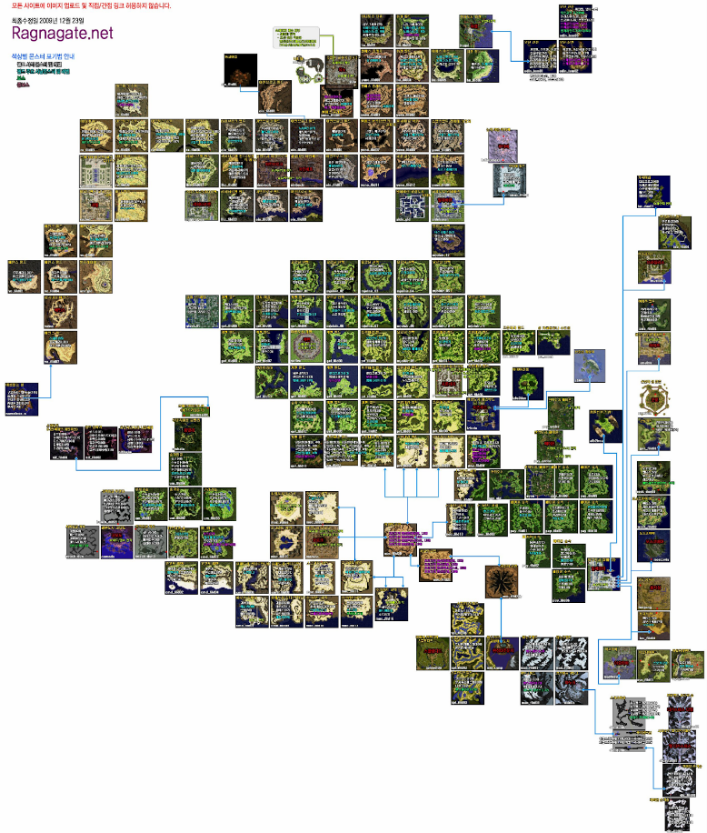
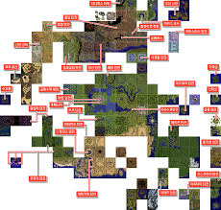
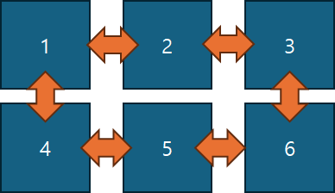

 |  | - 완전 선형이 아닌, 권장 루트만 PRE_STAGE_ID 와 NEXT_STAGE_ID로 지정한다
 |  | - 실제 개방은 CONDITION_GROUP으로 유연하게 제어한다

 |  | - 몬스터 토벌, 정화, 다리 연결, 탐사도 달성 등.. 다양한 조건으로 섬 구역을 확장한다

 |  | - 각 섬마다 히든 스테이지가 존재한다 (0개~N개)
 |  |  | → 기본 맵에서는 실루엣이나 물음표로 표시한다
 |  |  |  | → 히든 스테이지 오픈 조건 달성 시 노출

 |  | - 탐사도(%)를 기반으로 다음 지역(ISLAND)이 오픈된다
 |  | - 탐사도: 섬 내 활동 (몬스터 처치, 정화, 채집, 채광, 낚시 등)으로 포인트 획득
 |  |  | → 임계치마다 섬 내부 스테이지 확장 및 다음 섬 오픈

 | ② 맵 - 계절 기류

 | - 각 맵에는 계절 타입에 어울리는 계절 기류(SEASON_FLOW)가 존재한다
 | - 계절 기류(SEASON_FLOW)는 플레이어에게 버프 혹은 디버프를 부여한다
 | - 각 스테이지의 SEASON_FLOW 는 0~N 종류까지 있을 수 있다.

 |  | <원신 지맥 이상 시스템>

2 | 맵, 스테이지 구조

 | ① 맵

 | - 각 맵(섬)마다 계절 타입이 존재한다

 |  | <SEASON_TYPE>

 |  |  | TYPE |  |  | COMMENT
 |  |  | 0 |  |  | NONE
 |  |  | 1 |  |  | 봄
 |  |  | 2 |  |  | 여름
 |  |  | 3 |  |  | 가을
 |  |  | 4 |  |  | 겨울 |  | → 추후 컨셉에 맞게 수정 및 추가 가능성 有

 | - 각 섬과 스테이지마다 오픈 조건 그룹(CONDITION_GROUP)이 존재한다 → CONDITION 테이블 참조
 |  | <CONDITION_TYPE>

 |  |  | TYPE |  |  |  | COMMENT |  | PARAMETER_1 |  |  | PARAMETER_2
 |  |  | 0 |  |  |  | NONE |  | - |  |  | -
 |  |  | 1 |  |  |  | 스테이지 클리어 |  | STAGE_ID |  |  | -
 |  |  | 2 |  |  |  | 탐사도 달성 |  | % |  |  | -
 |  |  | 3 |  |  |  | 퀘스트 클리어 |  | QUEST_ID |  |  | -
 |  |  | 4 |  |  |  | 몬스터 처치 |  | MONSTER_ID |  |  | 마리
 |  |  | 5 |  |  |  | 아이템 획득 |  | ITEM_ID |  |  | 개수

 | ② 맵 - 계절 기류

 | - SEASON_FLOW 테이블의 SEASON_FLOW_GROUP 컬럼을 참조한다

 | - SEASON_FLOW는 CONDITION에 따라 OPTION 이 발동한다
 | - 각 스테이지의 SEASON_FLOW 는 0~N 종류까지 있을 수 있다.

 |  | <CONDITION_TYPE> |  |  |  |  |  |  |  | <OPTION_TYPE>

 |  |  | TYPE |  |  |  |  | COMMENT |  |  | TYPE |  |  | COMMENT
 |  |  | 0 |  |  |  |  | NONE |  |  | 0 |  |  | NONE
 |  |  | 1 |  |  |  |  | 스테이지 입장 시 |  |  | 1 |  |  | 공격력 증가
 |  |  | 2 |  |  |  |  | 전투 시작 시 |  |  | 2 |  |  | 방어력 증가
 |  |  | 3 |  |  |  |  | 파티 내 모든 캐릭터의 공격력 총합 만큼 |  |  | 3 |  |  | 치유력 증가
 |  |  | 4 |  |  |  |  | 몬스터 처치 시 |  |  | 4 |  |  | HP 회복
 |  |  | 5 |  |  |  |  | 적에게 치명타 피해를 줬을 시 |  |  | 5 |  |  | 이동속도 증가
 |  |  | 6 |  |  |  |  | 봄 속성 공격 명중 시 |  |  | 6 |  |  | 공격력 감소
 |  |  | 7 |  |  |  |  | 여름 속성 공격 명중 시 |  |  | 7 |  |  | 방어력 감소
 |  |  | 8 |  |  |  |  | 가을 속성 공격 명중 시 |  |  | 8 |  |  | 치유력 감소
 |  |  | 9 |  |  |  |  | 겨울 속성 공격 명중 시 |  |  | 9 |  |  | HP 감소
 |  |  | 10 |  |  |  |  | 아이템 획득 |  |  | 10 |  |  | 이동속도 감소
 |  |  |  |  |  |  |  |  |  |  | 11 |  |  | 봄 속성 피해 보너스
 |  | → 추후 컨셉에 맞게 수정 및 추가 가능성 有 |  |  |  |  |  |  |  |  | 12 |  |  | 여름 속성 피해 보너스
 |  |  |  |  |  |  |  |  |  |  | 13 |  |  | 가을 속성 피해 보너스
 |  |  |  |  |  |  |  |  |  |  | 14 |  |  | 겨울 속성 피해 보너스

 |  |  |  |  |  |  |  |  |  | → 추후 컨셉에 맞게 수정 및 추가 가능성 有

 | ③ 스테이지

 | - 맵 내에 존재하는 스테이지는 STAGE 테이블의 STAGE_GROUP을 참조한다
 | - STAGE 별로 타입이 존재한다

 |  | <STAGE_TYPE>

 |  |  | TYPE |  |  | COMMENT
 |  |  | 0 |  |  | NONE
 |  |  | 1 |  |  | 튜토리얼
 |  |  | 2 |  |  | 메인
 |  |  | 3 |  |  | 히든

 |  |  |  |  |  |  |  |  |  |  |  |  | EOD

